Enlaces
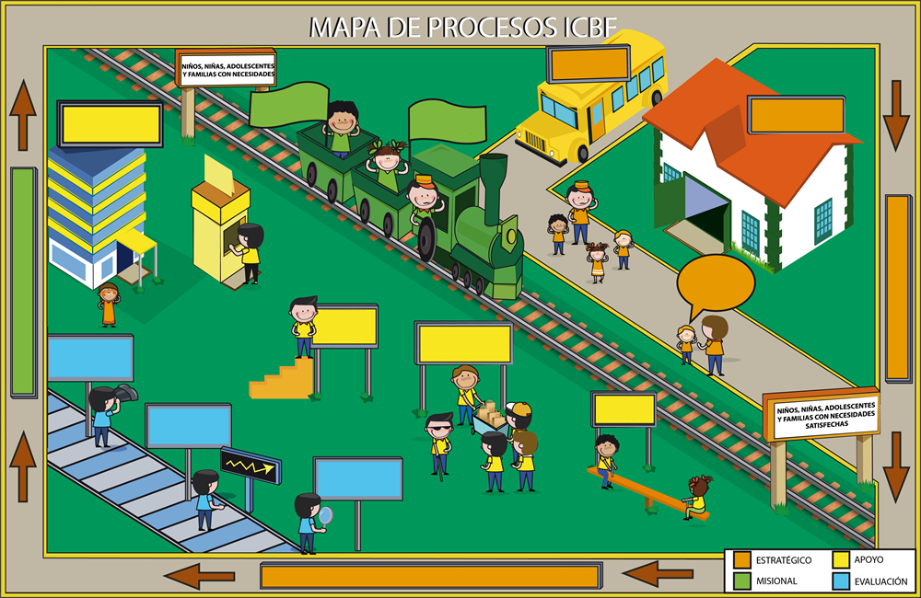
PROTECCIÓN
PROMOCIÓN
Y PREVENCIÓN
SERVICIOS ADMINISTRATIVOS
GESTIÓN TALENTO HUMANO
ADQUISICIÓN DE BIENES Y SERVICIOS
GESTIÓN
JURÍDICA
INSPECCIÓN VIGILANCIA y CONTROL
MONITOREO Y SEGUIMIENTO A LA GESTIÓN
EVALUACIÓN INDEPENDIENTE
COMUNICACIÓN ESTRATÉGICA
DIRECCIONAMIENTO ESTRATÉGICO
COORDINACIÓN Y ARTICULACIÓN DEL SNBF Y AGENTES
GESTIÓN DE LA TECNOLOGÍA E INFORMACIÓN
RELACIÓN CON EL CIUDADANO
MEJORA E INNOVACIÓN
GESTIÓN
FINANCIERA
TEMÁTICAS

COORDINACIÓN Y ARTICULACIÓN DEL SNBF Y AGENTES
Alianzas
Agentes SNBF

GESTIÓN DE LA TECNOLOGIA E INFORMACIÓN
Tecnología
Información

PROMOCIÓN Y PREVENCIÓN
Primera
Infancia
Familia

Niñez y Adolescencia
Nutrición

PROTECCIÓN
Restablecimiento de Derechos
Adopciones

Responsabilidad Penal Adolescente
Recuperación Nutricional

GESTIÓN DEL TALENTO HUMANO
Control Interno
Disciplinario
Gestión
Humana

ADQUISICIÓN DE BIENES Y SERVICIOS
Contratación
Estudios de Sector
Convenios

